Level
Level | Erkek | Kadın | Toplam | Erkek Oranı | Kadın Oranı
1 | 2730 | 435 | 3165 | 86% | 14%
2 | 305 | 36 | 341 | 89% | 11%
3 | 628 | 104 | 732 | 86% | 14%
4 | 449 | 118 | 567 | 79% | 21%
Toplam | 4112 | 693 | 4805 | 86% | 14%


Yönetim Kurulu Üyesi
CEO
C-Level
Diğer
Toplam

Level | Erkek Oranı
Toplam | 86%
4 | 79%
3 | 86%
2 | 89%
1 | 86%

Level | Kadın Oranı
Toplam | 14%
4 | 21%
3 | 14%
2 | 11%
1 | 14%

Sheet8
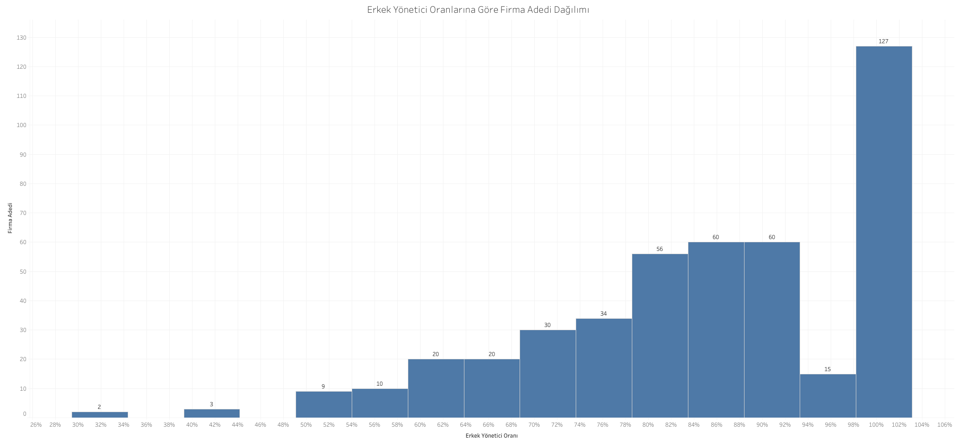
Bin | Frequency
0.1 | 0
0.2 | 0
0.3 | 0
0.4 | 3
0.5 | 10
0.6 | 19
0.7 | 38
0.8 | 62
0.9 | 130
1 | 57
1.1 | 127
1.2 | 0
1.3 | 0
1.4 | 0
1.5 | 0
More | 0

Sheet11
Erkek Yönetici Oranı
Ana Sektör | Erkek | Kadın | Toplam | Erkek Oranı | Firma Adedi
TARIM, ORMAN VE BALIKCILIK | 9 | 7 | 16 | 56% | 2
MESLEKİ, BİLİMSEL VE TEKNİK FAALİYETLER | 3 | 1 | 4 | 75% | 1
İDARİ VE DESTEK HİZMET FAALİYETLERİ | 20 | 5 | 25 | 80% | 3
MADENCİLİK | 37 | 8 | 45 | 82% | 5
TEKNOLOJI | 146 | 30 | 176 | 83% | 16
TOPTAN VE PERAKENDE TİCARET, OTEL VE LOKANTALAR | 271 | 53 | 324 | 84% | 33
ELEKTRİK GAZ VE SU | 93 | 18 | 111 | 84% | 10
MALİ KURULUŞLAR | 1599 | 303 | 1902 | 84% | 176
Tümü | 4111 | 694 | 4805 | 86% | 446
İMALAT SANAYİİ | 1641 | 246 | 1887 | 87% | 174
İNŞAAT VE BAYINDIRLIK | 122 | 11 | 133 | 92% | 10
ULAŞTIRMA, HABERLEŞME VE DEPOLAMA | 100 | 8 | 108 | 93% | 8
EĞİTİM, SAĞLIK, SPOR VE DİĞER SOSYAL HİZMETLER | 60 | 4 | 64 | 94% | 7
GAYRİMENKUL FAALİYETLERİ | 10 | 0 | 10 | 100% | 1

Sheet13
Bist Kurumsal Yönetim | Evet

 | Column Labels
 | Erkek | Kadın | Grand Total
Count of Kod | 718 | 107 | 825 | 0.8703030303
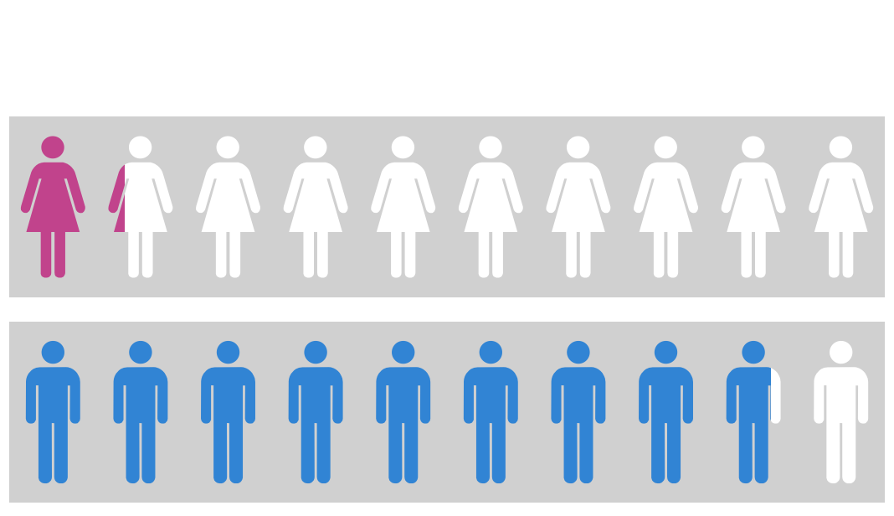
BIST Kurumsal Yönetim Endeksi
49 Şirket

